API (교량)
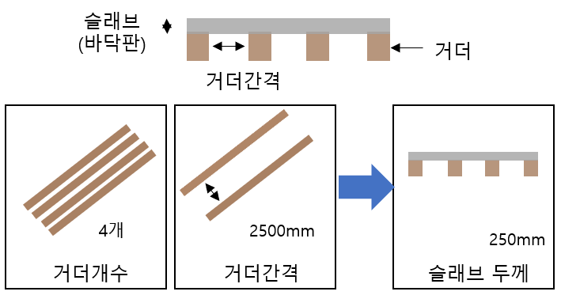
공통URL | *운영서버: 10.11.21.50 * 테스트서버: 54.180.89.117:1302
서비스1 | /predictSlaveGAll
타입 | POST
설명 | 거더개수, 거더간격 모두 입력 시 슬라브 두께 예측

인터페이스 타입 (json)
{ "g_cnt":"8", "g_gap":"1500" }
순번 | 유형 | 파라미터명 | 설명 | 타입 | 필수여부 | 설명
1 | 인바운드 | g_cnt | 거더개수 | 숫자 | Y | 거더의 개수 (단위: 개)
2 | 인바운드 | g_gap | 거더간격 | 숫자 | Y | 거더의 간격 (단위: mm)
3 | 아웃바운드 | result | 슬래브 두께 | 숫자 | Y | 슬래브 두께 (단위: mm)

[Response]
{ "result": "250" }

API (사출압)
공통URL | *운영서버: 0.0.0.0:3000 * 테스트서버: 0.0.0.0:9999
서비스1 | /predict |  |  |  |  |  |  | Model | cd_Tray.go4
타입 | POST |  |  |  |  |  |  | Material | ABS GF-380G
설명 | 수지온도, 금형온도, 사출시간 모두 입력 시 사출압 예측 |  |  |  |  |  |  | Melt Temp. | 210 ~ 230
 |  |  |  |  |  |  |  | Mold Temp. | 40 ~ 70
인터페이스 타입 (json) |  |  |  |  |  |  |  | Fill Time | 0.5 ~ 3.5
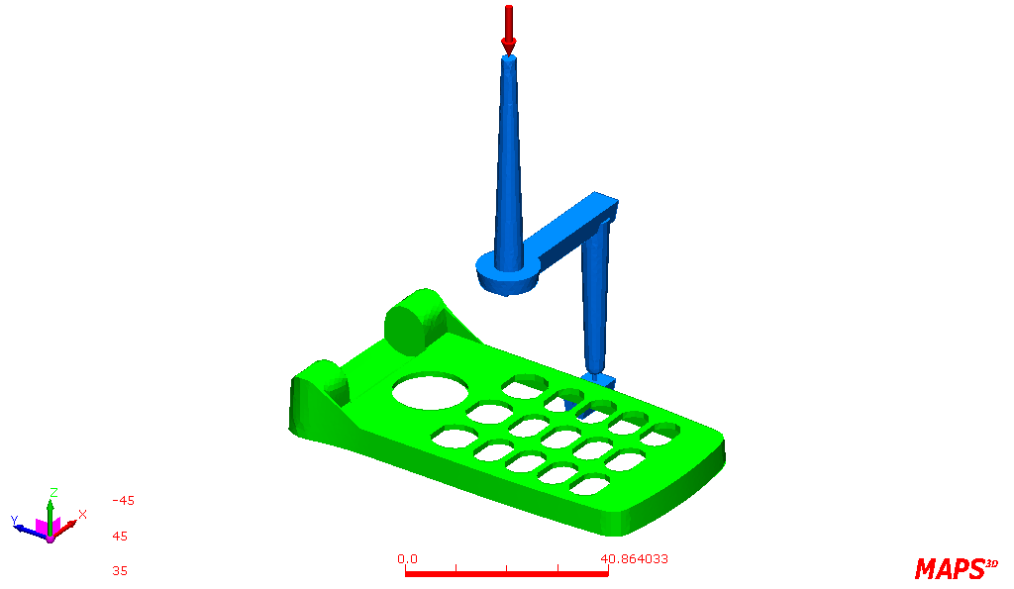
{ inResinTemp : int inMoldTemp : int inTime : float }
순번 | 유형 | 파라미터명 | 설명 | 타입 | 필수여부 | 컬럼 설명 | 비고
1 | 인바운드 | Melt Temp | 수지 온도 | INT | Y | Feature Data | 단위: 온도
2 | 인바운드 | Mold Temp | 금형온도 | INT | Y | Feature Data | 단위: 온도
3 | 인바운드 | Fill Time | 사출 시간 | FLOAT | Y | Feature Data | 단위: 초
5 | 아웃바운드 | Injection Presure | 사출압 | FLOAT |  | Label Data | 단위 : Pa(파스칼)

[Response]
{ "prediction": prediction }

